Накладная-№3
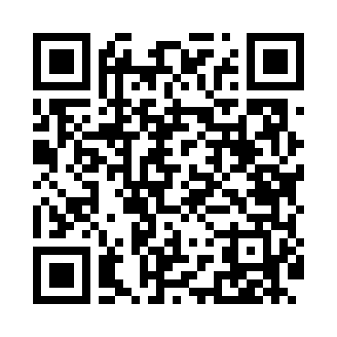
Номер товарно-транспортной накладной: |  |  | Торговый представитель: Amriyev Muhammad
Поставщик: Toshkent falcon fly 2 |  |  | Телефон торгового представителя: +998972880505
Дата отгрузки: 15.11.2025 |  |  | Контрагент: Do'kon zakaz chinni bozor Padval
Дата консигнации: |  |  | Адрес:
Доставщик: |  |  | Телефон:
Телефон доставщика:
Время заказа: 15.11.2025 09:03:00
№ | Штрих-код | Название товаров (работ,услуг) | Количество | Количество в кейсе | Цена | Сумма
 |  | Мета-falcon | 462 |  |  | 1227.4
1 | 6937202506044 | Пластмассовая разделочная доска SY2226, 37×25 см, GB-29-4 | 24 | 1 коробка | 3.20 | 76.80
2 | 6920240023956 | Коврики напольные для ванной комнаты 60*90CMU 60*50CM XP-23-95 | 90 | 3 коробка | 3.70 | 333
3 | 6920240023253 | Коврики напольные для ванной комнаты 60*180CM XP-23-25 | 20 | 1 коробка | 11.40 | 228
4 | 6957754300143 | Швабра для мытья пола 848-D03A DB-83-165 | 70 | 1 коробка | 1.80 | 126
5 | 6954569525458 | Швабра для мытья пола 862 DB-83-131 | 40 | 1 коробка | 2.10 | 84
6 | 6917325386136 | Керамика Чайник DB-86-13 | 18 | 1 коробка | 6.60 | 118.80
7 | 6998798654656 | Металлическая подставка для Бумаги KD61-7915, Tissue Rack DB-2-18 | 192 | 1 коробка | 0.90 | 172.80
8 | 6890947564260 | Металлическая подставка для посуды KD17-700,D ish Rack, DB-2-50 | 8 | 1 коробка | 11 | 88
Итого: 1227.4$|->UZS: 15,342,500.00

